knn
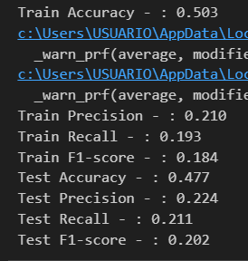
All attributes |  |  | (usando todas las clases de quality)

 | 0.3 - 123 - n=36 |  |  | 0.2 - 123 - n=14 |  |  | 0.2 - 42 - n=28 |  |  | 0.3 - 42 - n=5 |  |  | 0.3 - 0 - n=35 |  |  | 0.2 - 0 - n=24
 | Train | Test |  | Train | Test |  | Train | Test |  | Train | Test |  | Train | Test |  | Train | Test
Accuracy | 0.50 | 0.46 | 0.05 | 0.55 | 0.45 | 0.10 | 0.51 | 0.44 | 0.07 | 0.61 | 0.43 | 0.18 | 0.50 | 0.47 | 0.03 | 0.50 | 0.48 | 0.03
Precision | 0.24 | 0.17 | 0.07 | 0.45 | 0.18 | 0.27 | 0.21 | 0.17 | 0.05 | 0.42 | 0.20 | 0.23 | 0.21 | 0.18 | 0.03 | 0.21 | 0.22 | 0.01
Recall | 0.19 | 0.17 | 0.02 | 0.23 | 0.17 | 0.06 | 0.19 | 0.17 | 0.03 | 0.31 | 0.18 | 0.12 | 0.19 | 0.17 | 0.02 | 0.19 | 0.21 | 0.02
F-1 | 0.18 | 0.15 | 0.02 | 0.24 | 0.17 | 0.07 | 0.19 | 0.15 | 0.03 | 0.32 | 0.18 | 0.14 | 0.18 | 0.16 | 0.01 | 0.18 | 0.20 | 0.02

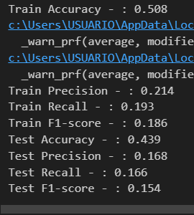
 | 0.3 - 123. n=36 |  |  |  | 0.2 - 123. n=14 |  |  |  |  | 0.2 - 42. n=28 |  |  |  | 0.3 - 42. n=5
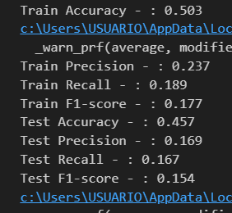
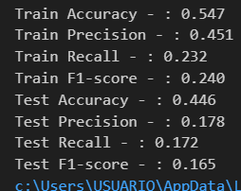
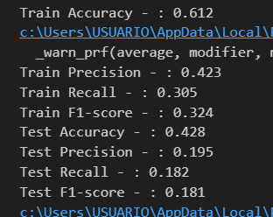

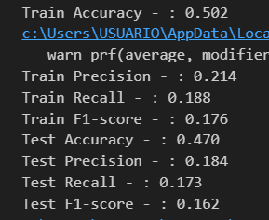
 | 0.3 - 0. n=35 |  |  |  | 0.2 - 0. n=24

RF
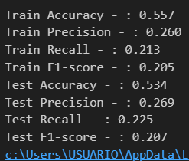
All attributes | 0.2 - 0 - n=24 |  |  | (usando todas las clases de quality)
 | Train | Test
 | 0.56 | 0.53 | 0.023
 | 0.26 | 0.27 | 0.009
 | 0.21 | 0.23 | 0.012
 | 0.21 | 0.21 | 0.002

NN
All attributes |  | (usando todas las clases de quality)

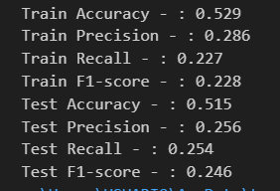
 | 0.2 - 0 - n=24
 | Train | Test
 | 0.529 | 0.515
 | 0.286 | 0.256
 | 0.227 | 0.254
 | 0.228 | 0.246

ComparacionPorClases
Precisión por clase
(usando todas las clases de quality)
 |  | PRECISION
 |  | KNN | LR | RF | NN
 | 3 | 0 | 0 | 0 | 0
 | 4 | 0 | 0 | 0 | 0.57
 | 5 | 0.56 | 0.59 | 0.59 | 0.58
 | 6 | 0.53 | 0.53 | 0.51 | 0.54
 | 7 | 0.49 | 0.52 | 0.53 | 0.46
 | 8 | 0 | 0 | 0 | 0

Recall por clase
 |  | RECALL
 |  | KNN | LR | RF | NN
 | 3 | 0 | 0 | 0 | 0
 | 4 | 0 | 0 | 0 | 0.11
 | 5 | 0.55 | 0.57 | 0.46 | 0.55
 | 6 | 0.72 | 0.75 | 0.83 | 0.7
 | 7 | 0.25 | 0.18 | 0.07 | 0.3
 | 8 | 0 | 0 | 0 | 0

F1 por clase
 |  | F1-SCORE
 |  | KNN | LR | RF | NN
 | 3 | 0 | 0 | 0 | 0
 | 4 | 0 | 0 | 0 | 0.18
 | 5 | 0.55 | 0.58 | 0.52 | 0.56
 | 6 | 0.61 | 0.62 | 0.63 | 0.61
 | 7 | 0.33 | 0.27 | 0.12 | 0.36
 | 8 | 0 | 0 | 0 | 0

 |  | ACCURACY
 | KNN | 0.54
 | LR | 0.55
 | RF | 0.53
 | NN | 0.54

